Декомпозиция изменения денежных
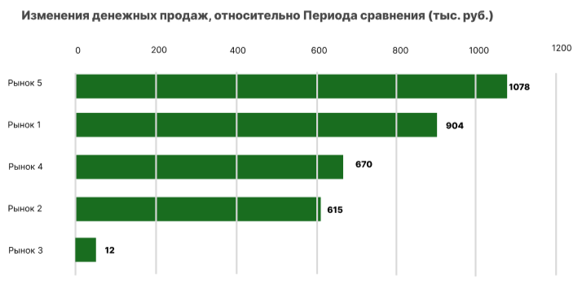
Требования к дашборду "Декомпозиция изменения денежных продаж на выбранных рынках"
Требования к визуализации:
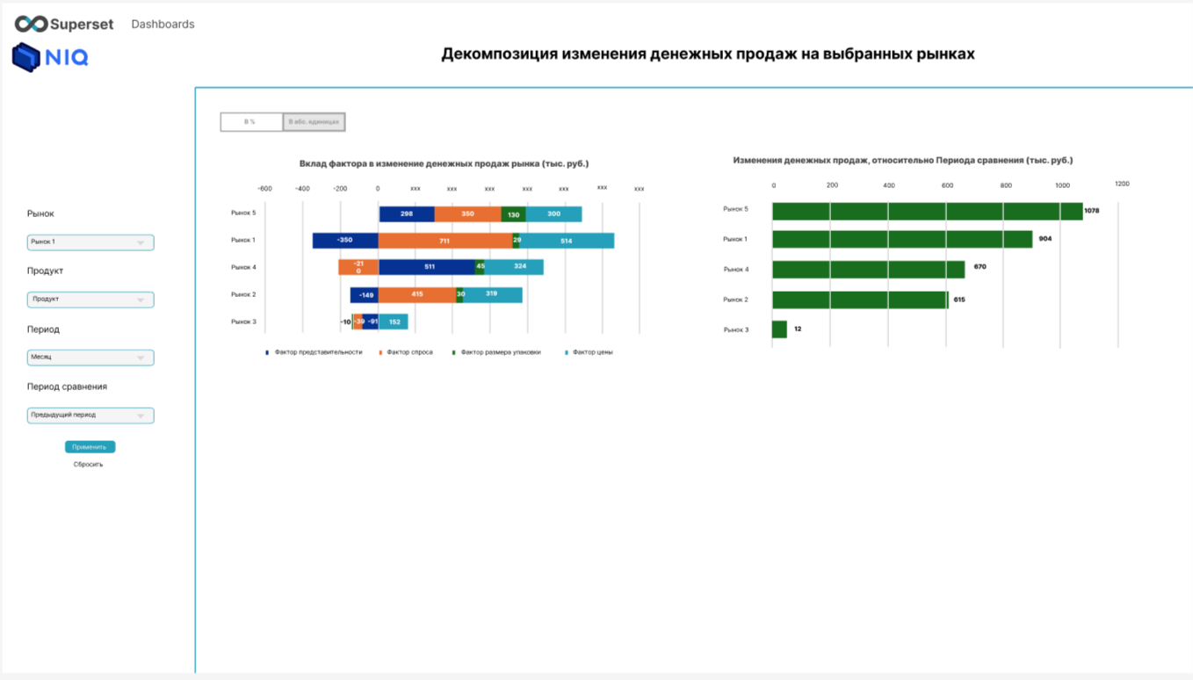
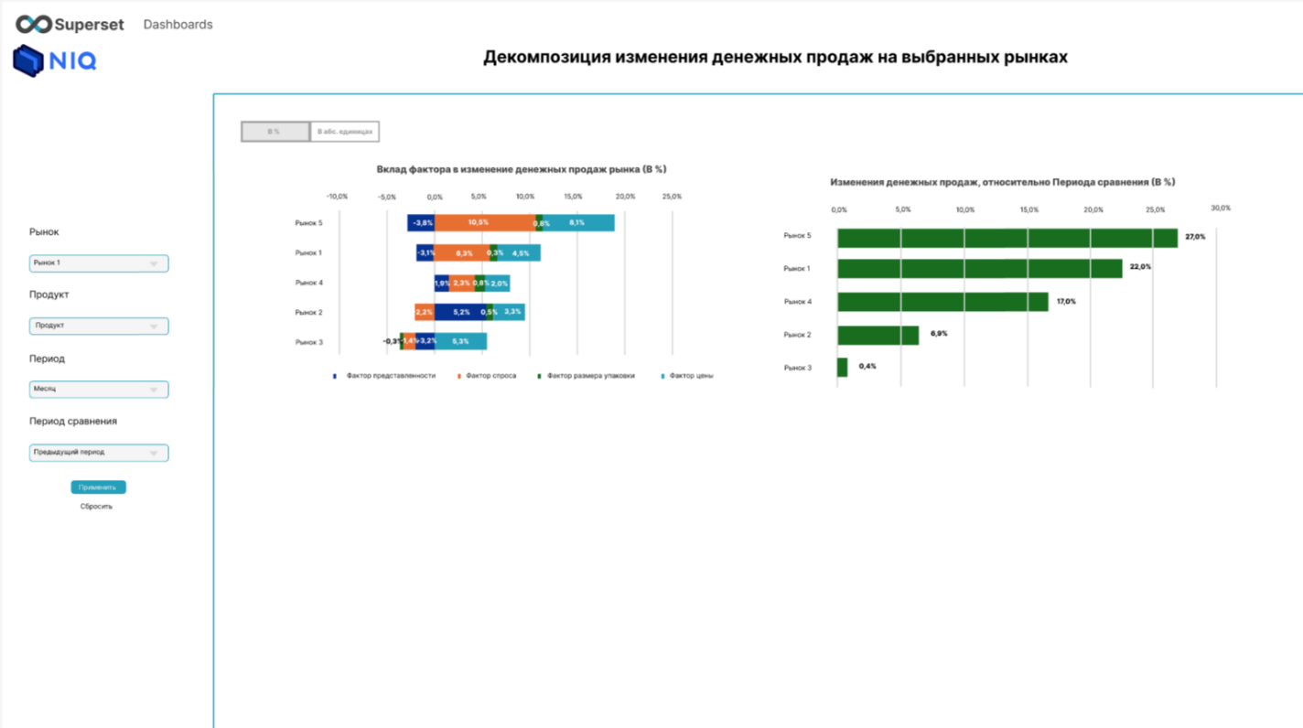

Содержание дашборда | Фильтры
 | Кнопка
 | Графики в процентном соотношении
 | Графики в абсолютных единицах

Фильтры
Фильтры | Выбор значений | Значения
Рынок | Возможность выбора от 1 до 10 значиений | Выбор из источника
Продукт | Возможность выбора одного значения | Индустрия Категория Бренд Сегмент SKU Кастомный продукт
Период | Возможность выбора одного значения | Календарный год Календарный квартал Календарный месяц Календарная неделя MAT YTD QTD MTD Кастомный выбор периода
Период стравнения | Возможность выбора одного значения | Аналогичный период прошлого года Предыдущий период Кастомный выбор периода
Визуализация:
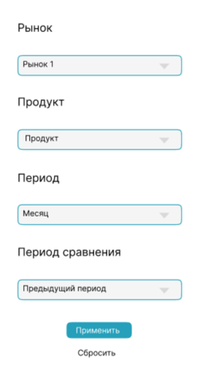

Кнопка
Кнопка | Описание
 | Влияет на все графики
В % | При нажатии значения факторов представленности, спроса, размера упаковки, цены, изменение денежных продаж пересчитываются в процентном соотношении
В абс. Ед. | При нажатии значения факторов представленности, спроса, размера упаковки, цены, изменение денежных продаж пересчитываются в абсолютных единицах
Значение по умолчанию - В %
Визуализация:

Страница дашборда в %

График 1
Название: | Вклад фактора в изменение денежных продаж рынка (В %)

Требования к формированию графика: | График представляет собой горизонтальную столбчатую диаграмму с отрицательными значениями, накоплением и разбиением на факторы.
 | По оси Х - значения факторов
 | По оси Y - рынки, выбранные в фильтре

Факторы | Расчет
Фактор представленности | = Фактор представленности, тыс. руб./(Продажи (тыс.руб.)(Период)-Продажи (тыс. Руб.)(Период-1))*(Продажи (тыс.руб.(Период)/Продажи(Период-1)-1)
Фактор спроса | = Фактор спроса, тыс. руб./(Продажи (тыс.руб.)(Период)-Продажи (тыс. Руб.)(Период-1))*(Продажи (тыс.руб.(Период)/Продажи(Период-1)-1)
Фактор размера упаковки | = Фактор размера упаковки, тыс. руб./(Продажи (тыс.руб.)(Период)-Продажи (тыс. Руб.)(Период-1))*(Продажи (тыс.руб.(Период)/Продажи(Период-1)-1)
Фактор цены | = Фактор цены, тыс. руб./(Продажи (тыс.руб.)(Период)-Продажи (тыс. Руб.)(Период-1))*(Продажи (тыс.руб.(Период)/Продажи(Период-1)-1)
Визуализация:
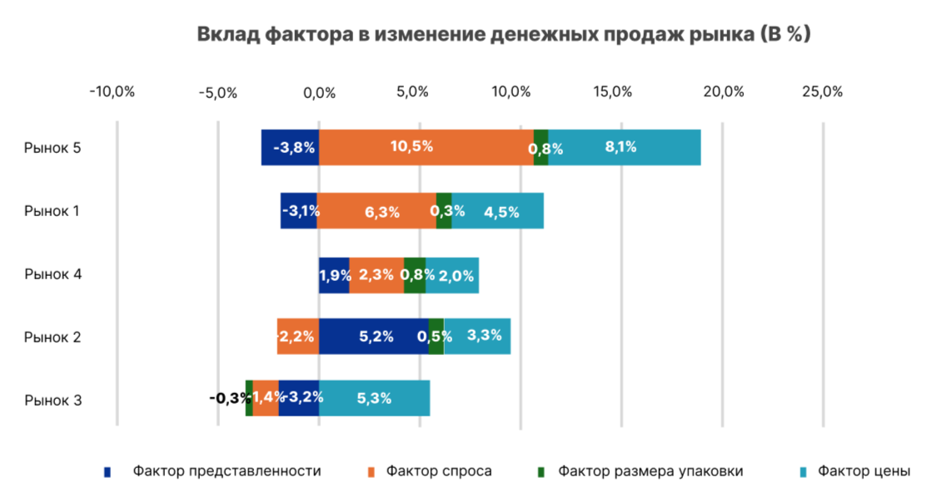

График 2
Название: | Изменения денежных продаж, относительно Периода сравнения (В %)

Требования к формированию графика: | График - горизонтальная столбчатая диагарамма с отрицательными значениями
 | По оси х - значение изменения денежных продаж в %, по оси y - рынки, выбранные при фильтрации
 | По оси Y - рынки, выбранные в фильтре

Примечание: | Градиент не может быть реализован в Superset

Фактор | Расчет
Изменение факта в отн. выражении, % | = (Факт (Период)/ Факт (Период сравнения) -1 )*100

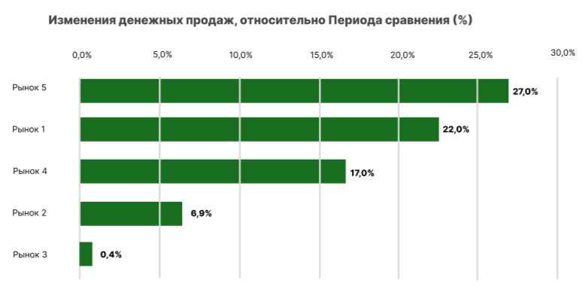
Визуализация:

Страница дашборда в абс. ед.

График 1
Название: | Вклад фактора в изменение денежных продаж рынка (В абс. ед.)

Требования к формированию графика: | График представляет собой горизонтальную столбчатую диаграмму с отрицательными значениями, накоплением и разбиением на факторы.
 | По оси Х - значения факторов
 | По оси Y - рынки, выбранные в фильтре

Факторы | Расчет
Фактор представленности | =(Куммулятивная взвешенная дистрибуция (Период) - Куммулятивная взвешенная дистрибуция (Период-1))*Продажи (тыс. упак.)(Период-1)/Куммулятивная взвешенная дистрибуция(Период-1)*Средний размер упаковки, кг./л.(Период)*Средняя цена за кг./л., руб.(Период-1)
Фактор спроса | =(Продажи (тыс. кг./л.)(Период)/Куммулятивная взвешенная дистрибуция(Период) - (Продажи (тыс. кг./л.)(Период-1)/Куммулятивная взвешенная дистрибуция(Период-1))*Куммулятивная взвешенная дистрибуция(Период)*Средний размер упаковки, кг./л.(Период)*Средняя цена за кг./л.(Период-1)
Фактор размера упаковки | =Продажи (тыс. кг./л.)(Период-1)*(Средний размер упаковки, кг./л.(Период)-Средний размер упаковки, кг./л.(Период-1))*Средняя цена за кг./л.,руб.(Период-1)
Фактор цены | =Продажи (тыс. руб.)(Период)-(Средняя цена за кг./л., руб.(Период-1)*Продажи (тыс. кг./л.)(Период))

Визуализация:
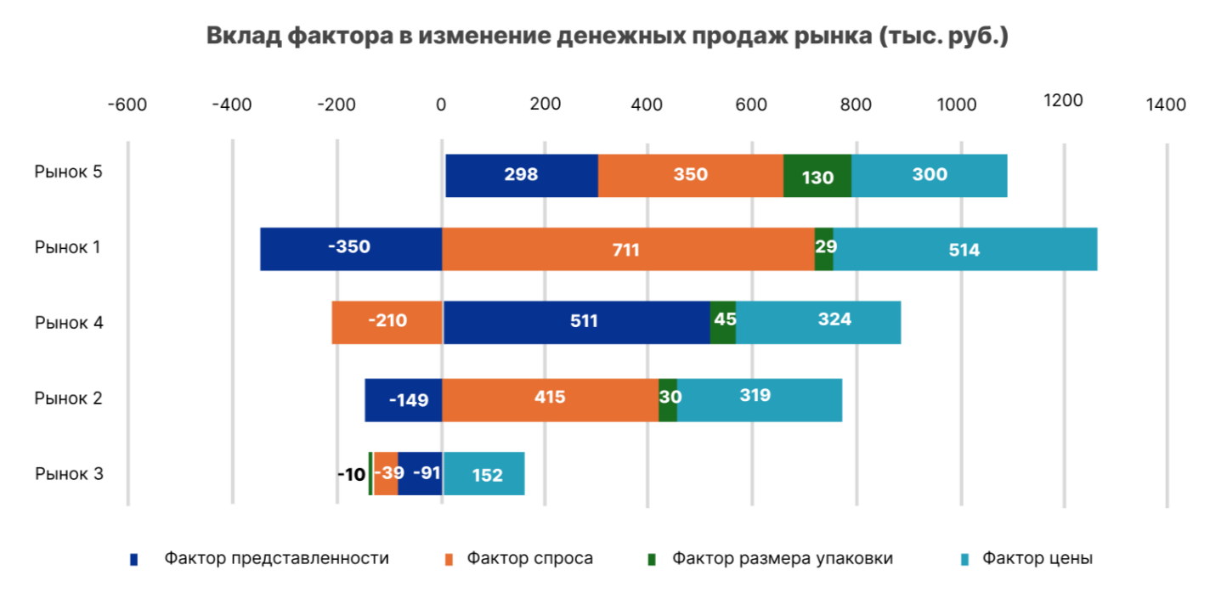

График 2
Название: | Изменения денежных продаж, относительно Периода сравнения (В абс. ед.)

Требования к формированию графика: | График - горизонтальная столбчатая диагарамма с отрицательными значениями
 | По оси х - значение изменения денежных продаж в абс. ед.
 | По оси Y - рынки, выбранные при фильтрации

Примечание: | Градиент не может быть реализован в Superset

Фактор | Расчет
Изменение факта в отн. выражении, % | = Факт (Период) - Факт (Период сравнения)

Визуализация:

Значимость категории в продажах
Требования к дашборду "Значимость категории в продажах индустрии в разрезе рынков торговли"
Требования к визуализации:
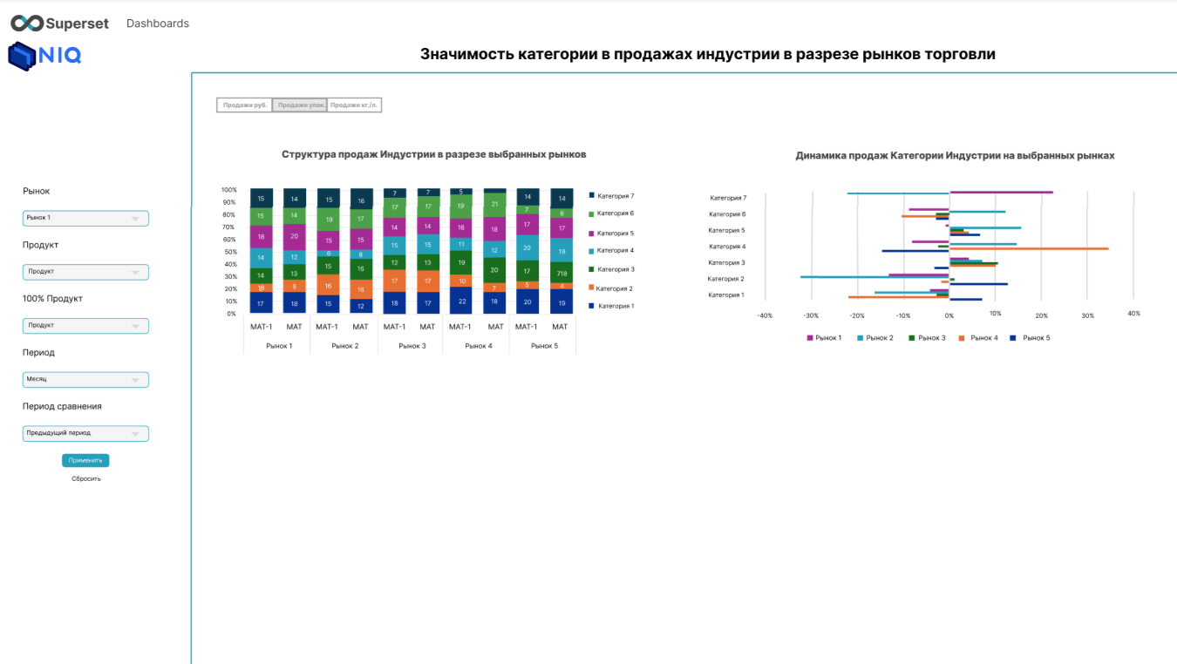

Содержание дашборда | Фильтры
 | Кнопка
 | Графики в Продажи руб.
 | Графики в Продажи упак.
 | Графики в Продажи в кг./л.

Фильтры
Фильтры | Выбор значений | Значения
Рынок | Возможность выбора от 1 до 10 значиений | Выбор из источника
Продукт | Возможность выбора одного значения | Индустрия Категория Бренд Сегмент SKU
100% Продукт | Возможность выбора одного значения | Индустрия Категория Бренд Сегмент SKU
Период | Возможность выбора одного значения | Календарный год Календарный квартал Календарный месяц Календарная неделя MAT YTD QTD MTD Кастомный выбор периода
Период сравнения | Возможность выбора одного значения | Аналогичный период прошлого года Предыдущий период Кастомный выбор периода

Визуализация:
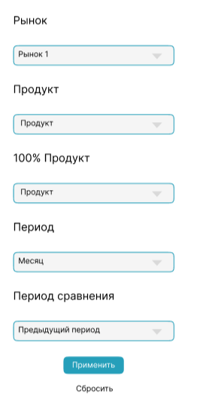

Кнопка
Кнопка | Описание
 | Влияет на все графики
Продажи руб. | При нажатии значения пересчитываются в тыс. рублей
Продажи упак. | При нажатии значения пересчитываются в количестве упаковок товара
Продажи кг./л. | При нажатии значения пересчитываются в кг./л.

Примечание: | Значение по умолчанию - Продажи руб.

Визуализация:

Страница дашборда в Продажи руб.

График 1
Название: | Структура продаж индустрии в разрезе выбранных рынков

Требования к формированию графика: | График - столбчатая диаграмма со 100% накоплением
 | По оси x - выбранный рынок, период и предыдущий период
 | По оси Y - процентное соотношение категорий товаров по отношению к 100% продукту
 | Части столбчатой диаграммы - доли продукта(Категории) в продажах в упаковках |  | Часть столбчатой диаграммы - доля продукта в продажах в руб. | Часть столбчатой диаграммы - доля продукта в продажах в руб. | Часть столбчатой диаграммы - доля продукта в продажах в руб. | Часть столбчатой диаграммы - доля продукта в продажах в руб. | Часть столбчатой диаграммы - доля продукта в продажах в руб. | Часть столбчатой диаграммы - доля продукта в продажах в руб. | Часть столбчатой диаграммы - доля продукта в продажах в руб. | Часть столбчатой диаграммы - доля продукта в продажах в руб. | Часть столбчатой диаграммы - доля продукта в продажах в руб. | Часть столбчатой диаграммы - доля продукта в продажах в руб. | Часть столбчатой диаграммы - доля продукта в продажах в руб. | Часть столбчатой диаграммы - доля продукта в продажах в руб. | Часть столбчатой диаграммы - доля продукта в продажах в руб. | Часть столбчатой диаграммы - доля продукта в продажах в руб. | Часть столбчатой диаграммы - доля продукта в продажах в руб. | Часть столбчатой диаграммы - доля продукта в продажах в руб. | Часть столбчатой диаграммы - доля продукта в продажах в руб. | Часть столбчатой диаграммы - доля продукта в продажах в руб. | Часть столбчатой диаграммы - доля продукта в продажах в руб. | Часть столбчатой диаграммы - доля продукта в продажах в руб. | Часть столбчатой диаграммы - доля продукта в продажах в руб. | Часть столбчатой диаграммы - доля продукта в продажах в руб. | Часть столбчатой диаграммы - доля продукта в продажах в руб. | Часть столбчатой диаграммы - доля продукта в продажах в руб. | Часть столбчатой диаграммы - доля продукта в продажах в руб. | Часть столбчатой диаграммы - доля продукта в продажах в руб. | Часть столбчатой диаграммы - доля продукта в продажах в руб. | Часть столбчатой диаграммы - доля продукта в продажах в руб. | Часть столбчатой диаграммы - доля продукта в продажах в руб. | Часть столбчатой диаграммы - доля продукта в продажах в руб. | Часть столбчатой диаграммы - доля продукта в продажах в руб. | Часть столбчатой диаграммы - доля продукта в продажах в руб. | Часть столбчатой диаграммы - доля продукта в продажах в руб. | Часть столбчатой диаграммы - доля продукта в продажах в руб. | Часть столбчатой диаграммы - доля продукта в продажах в руб. | Часть столбчатой диаграммы - доля продукта в продажах в руб. | Часть столбчатой диаграммы - доля продукта в продажах в руб. | Часть столбчатой диаграммы - доля продукта в продажах в руб. | Часть столбчатой диаграммы - доля продукта в продажах в руб. | Часть столбчатой диаграммы - доля продукта в продажах в руб. | Часть столбчатой диаграммы - доля продукта в продажах в руб. | Часть столбчатой диаграммы - доля продукта в продажах в руб. | Часть столбчатой диаграммы - доля продукта в продажах в руб. | Часть столбчатой диаграммы - доля продукта в продажах в руб. | Часть столбчатой диаграммы - доля продукта в продажах в руб. | Часть столбчатой диаграммы - доля продукта в продажах в руб. | Часть столбчатой диаграммы - доля продукта в продажах в руб. | Часть столбчатой диаграммы - доля продукта в продажах в руб. | Часть столбчатой диаграммы - доля продукта в продажах в руб. | Часть столбчатой диаграммы - доля продукта в продажах в руб. | Часть столбчатой диаграммы - доля продукта в продажах в руб. | Часть столбчатой диаграммы - доля продукта в продажах в руб. | Часть столбчатой диаграммы - доля продукта в продажах в руб. | Часть столбчатой диаграммы - доля продукта в продажах в руб. | Часть столбчатой диаграммы - доля продукта в продажах в руб. | Часть столбчатой диаграммы - доля продукта в продажах в руб. | Часть столбчатой диаграммы - доля продукта в продажах в руб. | Часть столбчатой диаграммы - доля продукта в продажах в руб. | Часть столбчатой диаграммы - доля продукта в продажах в руб. | Часть столбчатой диаграммы - доля продукта в продажах в руб. | Часть столбчатой диаграммы - доля продукта в продажах в руб. | Часть столбчатой диаграммы - доля продукта в продажах в руб. | Часть столбчатой диаграммы - доля продукта в продажах в руб. | Часть столбчатой диаграммы - доля продукта в продажах в руб. | Часть столбчатой диаграммы - доля продукта в продажах в руб. | Часть столбчатой диаграммы - доля продукта в продажах в руб. | Часть столбчатой диаграммы - доля продукта в продажах в руб. | Часть столбчатой диаграммы - доля продукта в продажах в руб. | Часть столбчатой диаграммы - доля продукта в продажах в руб. | Часть столбчатой диаграммы - доля продукта в продажах в руб. | Часть столбчатой диаграммы - доля продукта в продажах в руб. | Часть столбчатой диаграммы - доля продукта в продажах в руб. | Часть столбчатой диаграммы - доля продукта в продажах в руб. | Часть столбчатой диаграммы - доля продукта в продажах в руб. | Часть столбчатой диаграммы - доля продукта в продажах в руб. | Часть столбчатой диаграммы - доля продукта в продажах в руб. | Часть столбчатой диаграммы - доля продукта в продажах в руб. | Часть столбчатой диаграммы - доля продукта в продажах в руб. | Часть столбчатой диаграммы - доля продукта в продажах в руб. | Часть столбчатой диаграммы - доля продукта в продажах в руб. | Часть столбчатой диаграммы - доля продукта в продажах в руб. | Часть столбчатой диаграммы - доля продукта в продажах в руб. | Часть столбчатой диаграммы - доля продукта в продажах в руб. | Часть столбчатой диаграммы - доля продукта в продажах в руб. | Часть столбчатой диаграммы - доля продукта в продажах в руб. | Часть столбчатой диаграммы - доля продукта в продажах в руб. | Часть столбчатой диаграммы - доля продукта в продажах в руб. | Часть столбчатой диаграммы - доля продукта в продажах в руб. | Часть столбчатой диаграммы - доля продукта в продажах в руб. | Часть столбчатой диаграммы - доля продукта в продажах в руб. | Часть столбчатой диаграммы - доля продукта в продажах в руб. | Часть столбчатой диаграммы - доля продукта в продажах в руб. | Часть столбчатой диаграммы - доля продукта в продажах в руб. | Часть столбчатой диаграммы - доля продукта в продажах в руб. | Часть столбчатой диаграммы - доля продукта в продажах в руб. | Часть столбчатой диаграммы - доля продукта в продажах в руб. | Часть столбчатой диаграммы - доля продукта в продажах в руб. | Часть столбчатой диаграммы - доля продукта в продажах в руб. | Часть столбчатой диаграммы - доля продукта в продажах в руб. | Часть столбчатой диаграммы - доля продукта в продажах в руб. | Часть столбчатой диаграммы - доля продукта в продажах в руб. | Часть столбчатой диаграммы - доля продукта в продажах в руб. | Часть столбчатой диаграммы - доля продукта в продажах в руб. | Часть столбчатой диаграммы - доля продукта в продажах в руб. | Часть столбчатой диаграммы - доля продукта в продажах в руб. | Часть столбчатой диаграммы - доля продукта в продажах в руб. | Часть столбчатой диаграммы - доля продукта в продажах в руб. | Часть столбчатой диаграммы - доля продукта в продажах в руб. | Часть столбчатой диаграммы - доля продукта в продажах в руб. | Часть столбчатой диаграммы - доля продукта в продажах в руб. | Часть столбчатой диаграммы - доля продукта в продажах в руб. | Часть столбчатой диаграммы - доля продукта в продажах в руб. | Часть столбчатой диаграммы - доля продукта в продажах в руб. | Часть столбчатой диаграммы - доля продукта в продажах в руб. | Часть столбчатой диаграммы - доля продукта в продажах в руб. | Часть столбчатой диаграммы - доля продукта в продажах в руб. | Часть столбчатой диаграммы - доля продукта в продажах в руб. | Часть столбчатой диаграммы - доля продукта в продажах в руб. | Часть столбчатой диаграммы - доля продукта в продажах в руб. | Часть столбчатой диаграммы - доля продукта в продажах в руб. | Часть столбчатой диаграммы - доля продукта в продажах в руб. | Часть столбчатой диаграммы - доля продукта в продажах в руб. | Часть столбчатой диаграммы - доля продукта в продажах в руб. | Часть столбчатой диаграммы - доля продукта в продажах в руб. | Часть столбчатой диаграммы - доля продукта в продажах в руб. | Часть столбчатой диаграммы - доля продукта в продажах в руб. | Часть столбчатой диаграммы - доля продукта в продажах в руб. | Часть столбчатой диаграммы - доля продукта в продажах в руб. | Часть столбчатой диаграммы - доля продукта в продажах в руб. | Часть столбчатой диаграммы - доля продукта в продажах в руб. | Часть столбчатой диаграммы - доля продукта в продажах в руб. | Часть столбчатой диаграммы - доля продукта в продажах в руб. | Часть столбчатой диаграммы - доля продукта в продажах в руб. | Часть столбчатой диаграммы - доля продукта в продажах в руб. | Часть столбчатой диаграммы - доля продукта в продажах в руб. | Часть столбчатой диаграммы - доля продукта в продажах в руб. | Часть столбчатой диаграммы - доля продукта в продажах в руб. | Часть столбчатой диаграммы - доля продукта в продажах в руб. | Часть столбчатой диаграммы - доля продукта в продажах в руб. | Часть столбчатой диаграммы - доля продукта в продажах в руб. | Часть столбчатой диаграммы - доля продукта в продажах в руб. | Часть столбчатой диаграммы - доля продукта в продажах в руб. | Часть столбчатой диаграммы - доля продукта в продажах в руб. | Часть столбчатой диаграммы - доля продукта в продажах в руб. | Часть столбчатой диаграммы - доля продукта в продажах в руб. | Часть столбчатой диаграммы - доля продукта в продажах в руб. | Часть столбчатой диаграммы - доля продукта в продажах в руб. | Часть столбчатой диаграммы - доля продукта в продажах в руб. | Часть столбчатой диаграммы - доля продукта в продажах в руб. | Часть столбчатой диаграммы - доля продукта в продажах в руб. | Часть столбчатой диаграммы - доля продукта в продажах в руб. | Часть столбчатой диаграммы - доля продукта в продажах в руб. | Часть столбчатой диаграммы - доля продукта в продажах в руб. | Часть столбчатой диаграммы - доля продукта в продажах в руб. | Часть столбчатой диаграммы - доля продукта в продажах в руб. | Часть столбчатой диаграммы - доля продукта в продажах в руб. | Часть столбчатой диаграммы - доля продукта в продажах в руб. | Часть столбчатой диаграммы - доля продукта в продажах в руб. | Часть столбчатой диаграммы - доля продукта в продажах в руб. | Часть столбчатой диаграммы - доля продукта в продажах в руб. | Часть столбчатой диаграммы - доля продукта в продажах в руб. | Часть столбчатой диаграммы - доля продукта в продажах в руб. | Часть столбчатой диаграммы - доля продукта в продажах в руб. | Часть столбчатой диаграммы - доля продукта в продажах в руб. | Часть столбчатой диаграммы - доля продукта в продажах в руб. | Часть столбчатой диаграммы - доля продукта в продажах в руб. | Часть столбчатой диаграммы - доля продукта в продажах в руб. | Часть столбчатой диаграммы - доля продукта в продажах в руб. | Часть столбчатой диаграммы - доля продукта в продажах в руб. | Часть столбчатой диаграммы - доля продукта в продажах в руб. | Часть столбчатой диаграммы - доля продукта в продажах в руб. | Часть столбчатой диаграммы - доля продукта в продажах в руб. | Часть столбчатой диаграммы - доля продукта в продажах в руб. | Часть столбчатой диаграммы - доля продукта в продажах в руб. | Часть столбчатой диаграммы - доля продукта в продажах в руб. | Часть столбчатой диаграммы - доля продукта в продажах в руб. | Часть столбчатой диаграммы - доля продукта в продажах в руб. | Часть столбчатой диаграммы - доля продукта в продажах в руб. | Часть столбчатой диаграммы - доля продукта в продажах в руб. | Часть столбчатой диаграммы - доля продукта в продажах в руб. | Часть столбчатой диаграммы - доля продукта в продажах в руб. | Часть столбчатой диаграммы - доля продукта в продажах в руб. | Часть столбчатой диаграммы - доля продукта в продажах в руб. | Часть столбчатой диаграммы - доля продукта в продажах в руб. | Часть столбчатой диаграммы - доля продукта в продажах в руб. | Часть столбчатой диаграммы - доля продукта в продажах в руб. | Часть столбчатой диаграммы - доля продукта в продажах в руб. | Часть столбчатой диаграммы - доля продукта в продажах в руб. | Часть столбчатой диаграммы - доля продукта в продажах в руб. | Часть столбчатой диаграммы - доля продукта в продажах в руб. | Часть столбчатой диаграммы - доля продукта в продажах в руб. | Часть столбчатой диаграммы - доля продукта в продажах в руб. | Часть столбчатой диаграммы - доля продукта в продажах в руб. | Часть столбчатой диаграммы - доля продукта в продажах в руб. | Часть столбчатой диаграммы - доля продукта в продажах в руб. | Часть столбчатой диаграммы - доля продукта в продажах в руб. | Часть столбчатой диаграммы - доля продукта в продажах в руб. | Часть столбчатой диаграммы - доля продукта в продажах в руб. | Часть столбчатой диаграммы - доля продукта в продажах в руб. | Часть столбчатой диаграммы - доля продукта в продажах в руб.
 | Рынки выбираются в фильтре
 | Все показатели на графике в рамках 100%
 | Высветить подсказку в случае превышения 100% продукта
 | В случае если пользователь выбирает не все 100% продукта, то оставшиеся не выбранными категории отображаются в категории Другое

Факторы | Расчет
Продажи (тыс. руб.) | Value Sales
Доля продукта в продажах руб., % | = Value Sales (Продукт)/ Value Sales (100% Продукт)*100

Визуализация:
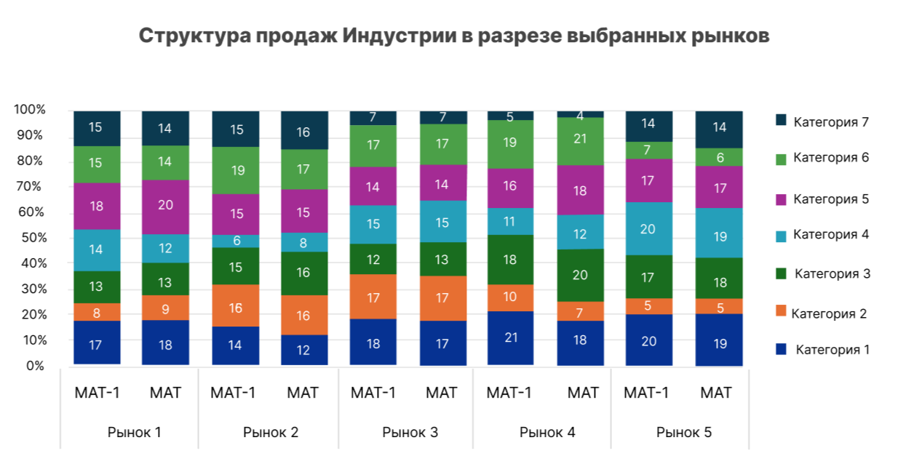

График 2
Название: | Динамика продаж Категорий Индустрии на выбранных рынках

Требования к формированию графика: | График - горизонтальная гистограмма с отрицательными значениями и группировкой по категориям товара
 | По оси х - Изменение факта продаж (тыс. р.) в относительном выражении, %
 | По оси Y - Категории товара
 | Продажи категории(продукта) отображаются в разрезе рынков

Факторы | Расчет
Продажи (тыс. руб.) | Value Sales
Изменение факта в отн. выражении, % | = (Факт (Период)/ Факт (Период сравнения) -1 )*100

Визуализация:
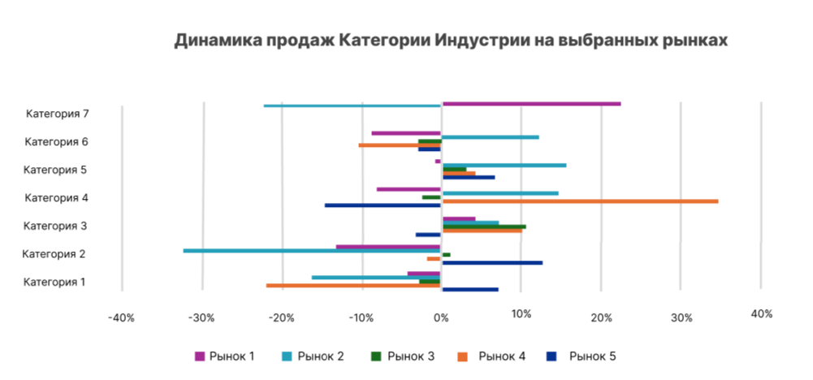

Страница дашборда в Продажи упак.

График 1
Название: | Структура продаж индустрии в разрезе выбранных рынков

Требования к формированию графика: | График - столбчатая диаграмма со 100% накоплением
 | По оси x - выбранный рынок, период и предыдущий период
 | По оси Y - процентное соотношение категорий товаров по отношению к 100% продукту
 | Части столбчатой диаграммы - доли продукта(Категории) в продажах в упаковках
 | Рынки выбираются в фильтре
 | Все показатели на графике в рамках 100%
 | Высветить подсказку в случае превышения 100% продукта
 | В случае если пользователь выбирает не все 100% продукта, то оставшиеся не выбранными категории отображаются в категории Другое

Факторы | Расчет
Продажи (тыс. упак.) | Units Sales
Доля продукта в продажах упак., % | = Units Sales (Продукт)/ Units Sales (100% Продукт)*100

Визуализация:

График 2
Название: | Динамика продаж Категорий Индустрии на выбранных рынках

Требования к формированию графика: | График - горизонтальная гистограмма с отрицательрными значениями и группировкой по категориям товара
 | По оси х - Изменение факта продаж (тыс. упак.) в относительном выражении, %
 | По оси Y - Категории товара
 | Продажи категории(продукта) отображаются в разрезе рынков

Факторы | Расчет
Продажи (тыс. упак.) | Units Sales
Изменение факта в отн. выражении, % | = (Факт (Период)/ Факт (Период сравнения) -1 )*100

Визуализация:

Страница дашборда в Продажи кг./л.

График 1
Название: | Структура продаж индустрии в разрезе выбранных рынков

Требования к формированию графика: | График - столбчатая диаграмма со 100% накоплением
 | По оси x - выбранный рынок, период и предыдущий период
 | По оси Y - процентное соотношение категорий товаров по отношению к 100% продукту
 | Части столбчатой диаграммы - доли продукта(Категории) в продажах в кг./л.
 | Рынки выбираются в фильтре
 | Все показатели на графике в рамках 100%
 | Высветить подсказку в случае превышения 100% продукта
 | В случае если пользователь выбирает не все 100% продукта, то оставшиеся не выбранными категории отображаются в категории Другое

Факторы | Расчет
Продажи(тыс. кг./л.) | Volume Sales
Доля продукта в продажах кг./л., % | = Volume Sales (Продукт)/ Volume Sales (100% Продукт)*100

Визуализация:

График 2
Название: | Динамика продаж Категорий Индустрии на выбранных рынках

Требования к формированию графика: | График - горизонтальная гистограмма с отрицательрными значениями и группировкой по категориям товара
 | По оси х - Изменение факта продаж (тыс. кг./л.) в относительном выражении, %
 | По оси Y - Категории товара
 | Продажи категории(продукта) отображаются в разрезе рынков

Факторы | Расчет
Продажи(тыс. кг./л.) | Volume Sales
Изменение факта в отн. выражении, % | = (Факт (Период)/ Факт (Период сравнения) -1 )*100

Визуализация:

